工作表1
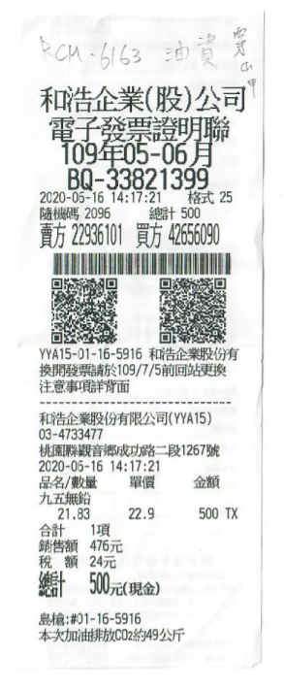
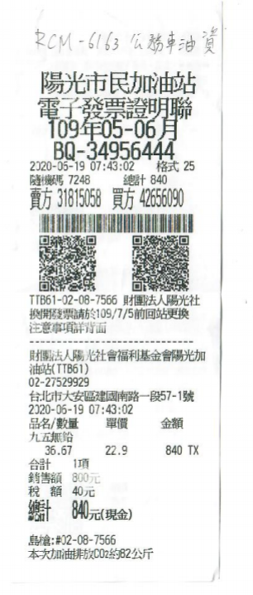
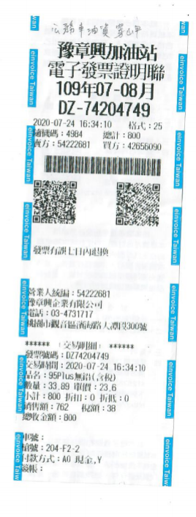
項目 | 日期 | 費用
公務車油資 | 2020-06-16 | 500
公務車油資 | 2020-06-19 | 840
公務車油資 | 2020-07-24 | 800
總額 |  | 2140

